Romberg
 |  | 0 | 1 | 2 | 3 | 4 | 5
 | x | 0.2 | 25 | -200 | 675 | -900 | 400 | f(x)
 | 0.7 | 0.2 | 17.5 | -98 | 231.525 | -216.09 | 67.228 | 2.363

f(x)
0 | 0.2 |  | 0.07445
0.1 | 1.289 |  | 0.12885
0.2 | 1.288 |  | 0.14475
0.3 | 1.607 |  | 0.20315
0.4 | 2.456 |  | 0.28905
0.5 | 3.325 |  | 0.33945
0.6 | 3.464 |  | 0.29135
0.7 | 2.363 |  | 0.12975
0.8 | 0.232
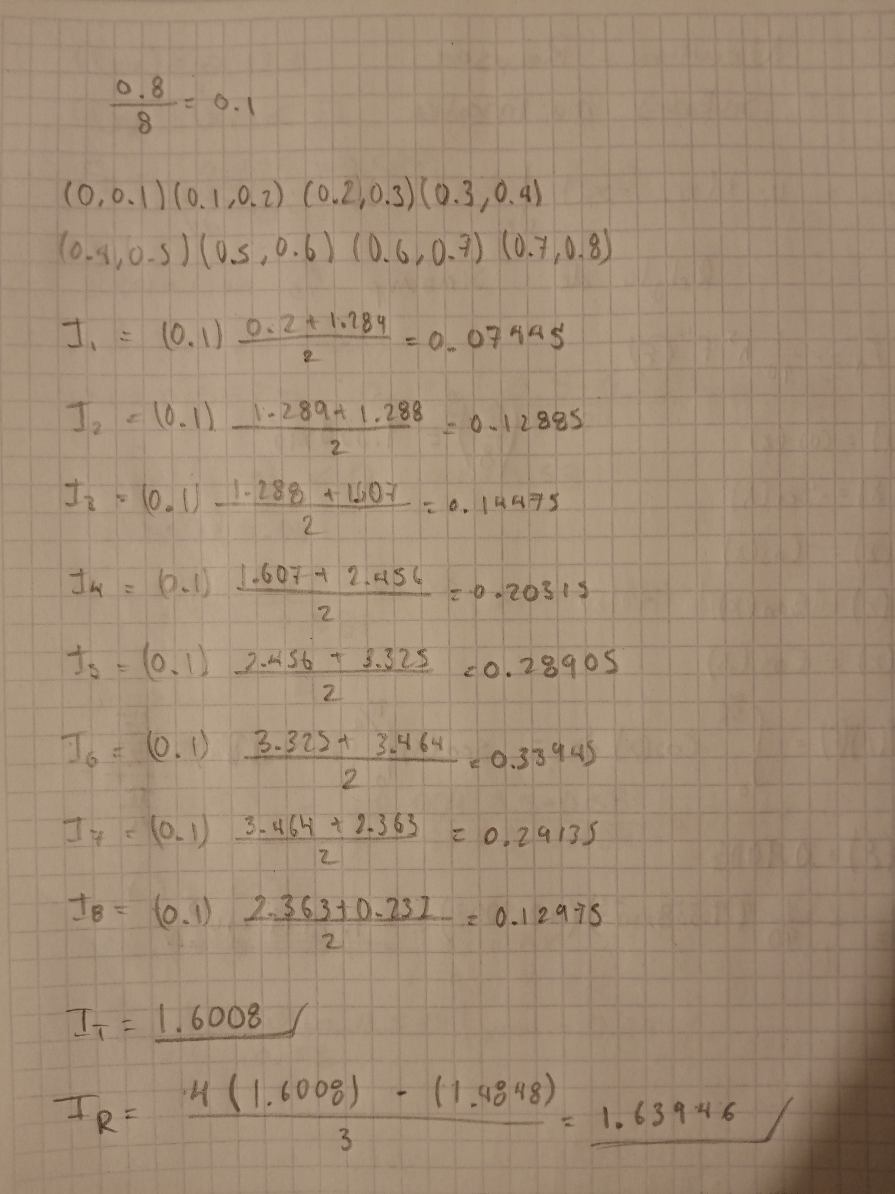
 |  |  | 1.6008

